Sheet1
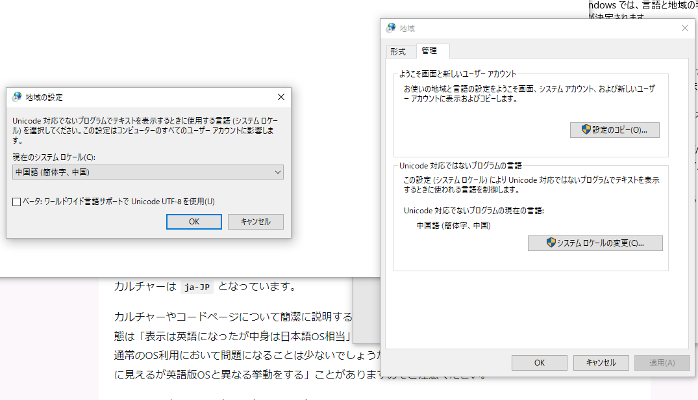
言語地域 | 地域 | 管理 | システム ロケールの変更

